Solicitud gráfica
 | Área: | Ciencias Naturales |  |  | Fecha:
 | Grado: | 10
 | Título del tema: | La química cuantitativa |  |  | ¿Cuaderno de estudio o recurso? | Recurso
 | Editor: | Lyz Marcela Bernal Gómez |  |  | Motor del recurso | F13

 | Código guión o recurso: | CN_10_12_REC_240 | ← Para determinar este código, visite la hoja de Ayuda
 |  |  |  |  | ESPECIFICACIÓN DE ARCHIVOS A ENTREGAR
Núm. | Archivo Shutterstock o ruta en web | Imagen para: | Tipo | Ubicación de la imagen en el recurso F13 | Nombre imagen SMALL | Tamaño imagen SMALL | Nombre imagen ZOOM | Tamaño imagen ZOOM | Descripción | Observaciones
IMG01 | 147123755 | Recurso F13 | Ilustración | Doble | CN_10_12_REC_240_IMG01n.jpg | 240 x 185 px | CN_10_12_REC_240_IMG01a.jpg | 800 x 460 px | 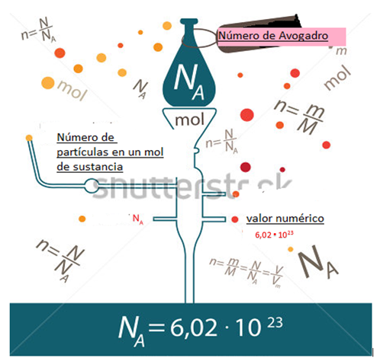 | Realizar modificaciones de texto de acuerdo a la imagen guía. Por favor eliminar el signo menos (-) en el exponente que se encuentra abajo. Incluir punto de múltiplicación en la cifra de color rojo. Revisar imagen guía
IMG02 | Ver Descripción y observaciones | Recurso F13 | Ilustración | Doble | CN_10_12_REC_240_IMG02n.jpg | 240 x 185 px | CN_10_12_REC_240_IMG02a.jpg | 800 x 460 px | 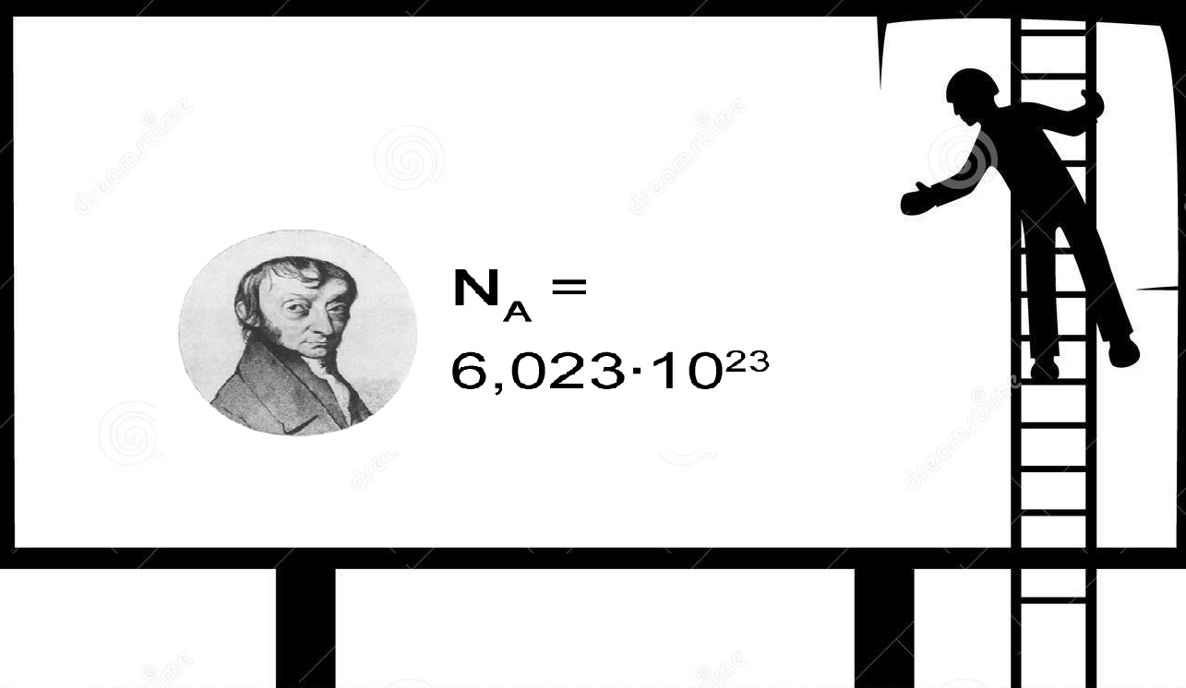 | realizar ilustración según imagen guia. La fotografía la pueden tomar de https://commons.wikimedia.org/wiki/Amedeo_Avogadro#/media/File:Avogadro_Amedeo.jpg

